Bénin
 | Bénin - COURBE DE TAUX 20/05/2022

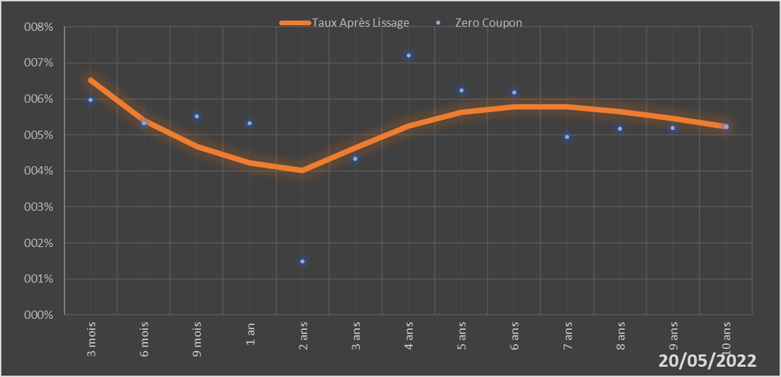
 |  | Maturité | Zero Coupon | Taux Après Lissage
 |  | 3 mois | 5.9724% | 6.5301%
 |  | 6 mois | 5.3251% | 5.4064%
 |  | 9 mois | 5.5162% | 4.6732%
 |  | 1 an | 5.3212% | 4.2275%
 |  | 2 ans | 1.4793% | 4.0060%
 |  | 3 ans | 4.3364% | 4.6374%
 |  | 4 ans | 7.2035% | 5.2445%
 |  | 5 ans | 6.2434% | 5.6247%
 |  | 6 ans | 6.1890% | 5.7832%
 |  | 7 ans | 4.9457% | 5.7748%
 |  | 8 ans | 5.1696% | 5.6545%
 |  | 9 ans | 5.1968% | 5.4655%
 |  | 10 ans | 5.2236% | 5.2387%

2022-05-20
oui

Bénin

